Figure 1
Figure 1 : Évolution de la VAE après examen par un jury et part des VAE totales (en %) de 2002 à 2019

 | 2002 | 2003 | 2004 | 2005 | 2006 | 2007 | 2008 | 2009 | 2010 | 2011 | 2012 | 2013 | 2014 | 2015 | 2016 | 2017 | 2018 | 2019
Nombre de VAE après examen par un jury | 1,140 | 2,780 | 3,165 | 3,838 | 3,705 | 4,199 | 4,081 | 4,055 | 4,064 | 4,019 | 4,016 | 3,925 | 3,787 | 3,653 | 3,192 | 3,774 | 3,621 | 3631
Part des VAE totales (en %) | 17.1 | 29.7 | 40.5 | 43.1 | 49.7 | 51.3 | 49.4 | 53.1 | 54.7 | 59.6 | 59.1 | 64.8 | 68.5 | 70.9 | 71.3 | 74.0 | 73.9 | 73.8

Champ : France métropolitaine + DOM hors Mayotte, toutes les universités + Cnam
Source : MESRI-SIES, enquête VAE auprès des établissements

Figure 3
Figure 3 : Répartition de l'ensemble des bénéficiaires de VAE après examen par un jury selon le diplôme obtenu et le diplôme le plus élevé possédé en 2019 (en %)

 | Diplôme obtenu
Diplôme le plus élevé possédé | DUT-DEUST-DNTS | Licence professionnelle | Licence (LMD) | Master-Doctorat (LMD) | Diplôme d'ingénieur | Autres diplômes et titres inscrits au RNCP
Sans diplôme et niveau infra 4 (CAP/BEP ou équivalent) | 0.72 | 3.52 | 0.41 | 0.64 | 0.00 | 0.47
Niveau 4 : Bac, ESEU, DAEU ou équivalent | 1.69 | 13.43 | 2.13 | 2.85 | 0.22 | 1.14
Niveau 5 : Bac + 2 (DUT, BTS, DEUG) ou équivalent | 0.42 | 22.02 | 3.60 | 9.53 | 1.30 | 1.97
Niveau 6 : Bac + 3-4 (licence, maîtrise) ou équivalent | 0.14 | 3.68 | 1.44 | 17.14 | 1.27 | 0.89
Niveaux 7 et 8 : Bac + 5 et plus (master, diplôme d'ingénieur, doctorat) ou équivalent | 0.25 | 2.13 | 0.39 | 5.65 | 0.28 | 0.69

Lecture : Parmi les bénéficiaires de la VAE, 22 % sont titulaires d'un diplôme de niveau bac +2 et obtiennent une licence professionnelle en VAE.
Champ : France métropolitaine + DOM hors Mayotte, toutes les universités + Cnam
Source : MESRI-SIES, enquête VAE auprès des établissements

Figure 4
Figure 4 : Répartition des bénéficiaires de VAE après examen par un jury selon le diplôme obtenu et le domaine en 2019 (en %)

 | Droit - économie - gestion | Art - lettres - langues | Sciences humaines et sociales | Sciences - technologie - santé
DUT-DEUST-DNTS | 14.3 | 1.0 | 17.1 | 67.6 | 100.0
Licence professionnelle | 45.2 | 1.9 | 11.5 | 41.5 | 100.0
Licence | 21.6 | 19.6 | 33.7 | 25.1 | 100.0
Master et doctorat | 39.4 | 9.0 | 22.4 | 29.3 | 100.0
Diplômes d'ingénieur | 0.0 | 0.0 | 0.0 | 100.0 | 100.0
Autres diplômes et titres inscrits au RNCP | 36.1 | 8.3 | 16.7 | 38.9 | 100.0
Ensemble des bénéficiaires | 39.5 | 5.9 | 17.5 | 37.2 | 100.0

Champ : France métropolitaine + DOM hors Mayotte, toutes les universités + Cnam
Source : MESRI-SIES, enquête VAE auprès des établissements

 |  |  |  |  |  | 1 | 17 | 68
 |  |  |  |  |  | 2 | 11 | 41
 |  |  |  |  |  | 20 | 34 | 25
 |  |  |  |  |  | 9 | 22 | 29
 |  |  |  |  |  | 0 | 0 | 100
 |  |  |  |  |  | 8 | 17 | 39
 |  |  |  |  |  | 6 | 17 | 37
 |  |  |  |  |  | 6 | 17 | 37

Figure 6
Figure 6 : Durée d'une démarche de VAE dans les universités en 2019 (en mois)

NOM | 1 Entre le dépôt du dossier de recevabilité et l'avis favorable | 2 Entre l'avis favorable de recevabilité et l'examen du dossier par le jury de VAE | 3 Pour l'obtention d'un ou plusieurs financements | 4 Si VAE partielle accordée : entre la décision du jury de VAE et l'obtention d'une VAE totale suite à des préconisations
q1 | 0.9 | 10.5 | 1.3 | 4.2
min | 0.1 | 0.6 | 0.0 | 1.0
moust. inf. | 0.1 | 0.6 | 0.0 | 1.0
med | 1.4 | 13.2 | 2.1 | 8.1
moy | 1.8 | 13.8 | 3.0 | 10.0
moust. sup. | 2.6 | 20.6 | 14.4 | 16.1
max | 15.9 | 37.5 | 18.8 | 33.2
q3 | 2.0 | 17.2 | 10.1 | 12.1
effectif | 67 | 64 | 48 | 35
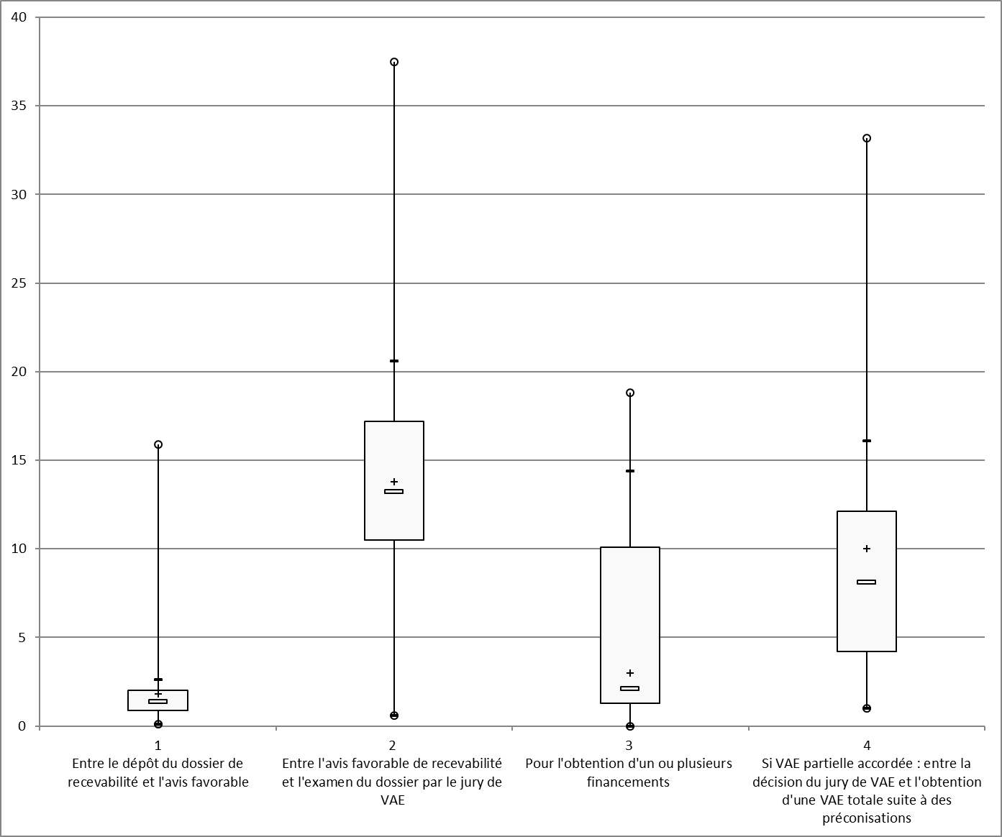

Lecture :
les premier et troisième quartiles (Q1 e Q3) : bordures inférieure et supérieure de la boîte rectangulaire
la médiane : trait horizontal long au sein de la boîte
la moyenne : marque plus (+) au sein de la boîte, pouvant être confondue avec la médiane
les extrémités inférieure et supérieure des "moustaches" : marques en forme de tiret (-) situées sur le trait vertical et correspondant respectivement à la plus petite donnée supérieure à q1-1,5x(q3-q1), et à la plus grande donnée inférieure à q3+1,5x(q3-q1)
les minimum et maximum : marques extrêmes en forme de cercle (o).
La durée moyenne entre l'avis favorable et l'examen du dossier par le jury de VAE est de 13,8 mois. Pour la moitié des universités, cette durée est inférieure à 13,2 mois. Pour un quart d'entre elles, elle dure moins de 10,5 mois et pour trois quarts, elle dure moins de 17,2 mois.
Champ : France métropolitaine + DOM hors Mayotte, toutes les universités
Source : MESRI-SIES, enquête VAE auprès des établissements

Figure 7
Figure 7 : Financements des VAE délivrées dans les universités en 2019 (en %)

 | Gestionnaires des fonds de la formation professionnelle | Contrats conclus avec des personnes à titre individuel et à leurs frais | Entreprises | Fonds publics pour la formation de publics spécifiques (Europe, État, conseils régionaux, Pôle emploi, autres ressources publiques) | Fonds publics pour la formation des agents du service public | Autres | Contrats conclus avec d'autres prestataires de VAE | Fonds d'assurance de formation des non-salariés
Universités avec des VAE financées par des… : | 87.8 | 89.2 | 86.5 | 73.0 | 46.0 | 13.5 | 4.1 | 10.8
Répartition globale des financements des bénéficiaires d'une VAE | 28.9 | 26.6 | 26.1 | 10.0 | 5.7 | 1.6 | 0.6 | 0.5

Lecture : Les contrats conclus avec des personnes à titre individuel et à leurs frais représentent 26 % dans la répartition globale des financements des bénéficiaires d'une VAE ; par ailleurs, 89 % des universités ont des VAE qui sont autofinancées.
Champ : France métropolitaine + DOM hors Mayotte, toutes les universités
Source : MESRI-SIES, enquête VAE auprès des établissements

Figure A encadré 2
Figure A : Évolution des diplômes obtenus en VAE entre 2015 et 2019 (en %)

 | DUT-DEUST- DNTS | Licence professionnelle | Licence | Master et doctorat | Diplôme d'ingénieur | Autres diplômes | Total
2015 | 2.4 | 37.8 | 7.4 | 36.0 | 4.9 | 11.5 | 100.0
2016 | 2.4 | 40.5 | 7.6 | 36.2 | 5.0 | 8.3 | 100.0
2017 | 8.1 | 44.1 | 6.0 | 30.3 | 4.2 | 7.3 | 100.0
2018 | 1.9 | 45.3 | 9.3 | 35.8 | 3.8 | 3.9 | 100.0
2019 | 2.8 | 41.8 | 8.4 | 38.7 | 3.2 | 5.1 | 100.0

Champ : France métropolitaine + DOM hors Mayotte, toutes les universités + Cnam
Source : MESRI-SIES, enquête VAE auprès des établissements

